상품제안서
엔보우 블루투스 무선 무소음마우스 | 상품코드: S44105

 |  |  |  |  |  |  | 02-713-8555 | www.synergygift.co.kr
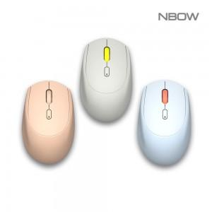

【상세/제작정보】

【인쇄/포장옵션】 | 레이저, 풀칼라 / 포장지포장

【공급단가】 | 수량 | 30~ | 100~ | 300~ | 500~ | 1,000~
*VAT별도 | 스카이 | 12,900원 | 12,100원 | 11,600원 | 11,400원 | 11,200원
 | 피치 | 12,900원 | 12,100원 | 11,600원 | 11,400원 | 11,200원
 | 그레이 | 12,900원 | 12,100원 | 11,600원 | 11,400원 | 11,200원

【상품 URL】 | https://www.synergygift.co.kr:443/src/goods_detail.php?gdno=44105

